Trang_bìa
Posts and Telecommunications Institute of Technology |  |  |  |  |  |  | Thiết kế |  | Tài liệu phát triển |  | Tên hệ thống |  |  | Website tìm kiếm việc làm |  |  |  | Người tạo |  | Huỳnh | Ngày tạo |  | 2023-10-01
 |  |  |  |  |  |  |  |  |  |  |  |  |  |  |  |  |  | Người cập nhật |  |  | Ngày cập nhật
 |  |  |  |  |  |  |  |  |  |  | Màn hình (ID) |  |  | create_post |  | Màn hình (Tên) |  | Tạo bài đăng

 | WEBSITE TÌM KIẾM VIỆC LÀM Tài liệu phát triển hệ thống

 | Version 1.0

 |  |  |  |  |  |  |  |  |  | 1. Mục đích |  |  |  | 7. Giao diện màn hình
 |  |  |  |  |  |  |  |  |  | 2. Giới hạn hoạt động |  |  |  | 8. Danh sách hạng mục
 |  |  |  |  |  |  |  |  |  | 3. Giới hạn hệ thống |  |  |  | 9. Khái quát chức năng
 |  |  |  |  |  |  |  |  |  | 4. Chức năng liên quan |  |  |  | 10. Xử lý chi tiết
 |  |  |  |  |  |  |  |  |  | 5. Không bao gồm
 |  |  |  |  |  |  |  |  |  | 6. Sơ đồ

Posts and Telecommunications Institute of Technology |  |  |  |  |  |  | Thiết kế |  | Tài liệu phát triển |  | Tên hệ thống |  |  | Website tìm kiếm việc làm |  |  |  | Người tạo |  | Huỳnh | Ngày tạo |  | 2023-10-01
 |  |  |  |  |  |  |  |  |  |  |  |  |  |  |  |  |  | Người cập nhật |  |  | Ngày cập nhật
 |  |  |  |  |  |  |  |  |  |  | Màn hình (ID) |  |  | create_post |  | Màn hình (Tên) |  | Tạo bài đăng

 | Lịch sử chỉnh sửa

 | Ver |  | Ngày cập nhật |  |  | Nội dung cập nhật |  |  |  |  |  |  |  | Người cập nhật
 |  |  |  |  |  |  |  |  |  |  |  |  |  |  | Ngày duyệt |  | Người duyệt |  | Ngày duyệt |  |  | Người duyệt
 | 1 |  | 2023-09-30 |  |  | Tạo mới |  |  |  |  |  |  |  | Huỳnh

 | 2 |  | 2023-10-04 |  |  | Update (6) (7) (8) (9) (10) |  |  |  |  |  |  |  | Huỳnh

Posts and Telecommunications Institute of Technology |  |  |  |  |  |  | Thiết kế |  | Tài liệu phát triển |  | Tên hệ thống |  |  | Website tìm kiếm việc làm |  |  |  | Người tạo |  | Huỳnh | Ngày tạo |  | 2023-10-01
 |  |  |  |  |  |  |  |  |  |  |  |  |  |  |  |  |  | Người cập nhật |  |  | Ngày cập nhật
 |  |  |  |  |  |  |  |  |  |  | Màn hình (ID) |  |  | create_post |  | Màn hình (Tên) |  | Tạo bài đăng

 | 1. Mục đích
 |  | - Dùng để người tuyển dụng nhập thông tin tạo bài đăng.
 |  | - Người tuyển dụng nhập các thông tin cơ bản cần thiết để tuyển dụng
 |  | - Sau khi nhất nút hoàn tất, hệ thống sẽ kiểm tra
 |  |  | + Trường hợp phát sinh lỗi, hệ thống sẽ thông báo lỗi cho người dùng tại màn hình này.
 |  |  | + Nếu hoàn tất (cập nhật dữ liệu thành công), hệ thống sẽ quay lại màn hình chính

 | 2. Giới hạn hoạt động
 |  | Không có

 | 3. Giới hạn hệ thống
 |  | Không có

 | 4. Chức năng liên quan
 |  | Không có

 | 5. Không bao gồm
 |  | Không có

Posts and Telecommunications Institute of Technology |  |  |  |  |  |  | Thiết kế |  | Tài liệu phát triển |  | Tên hệ thống |  |  | Website tìm kiếm việc làm |  |  |  | Người tạo |  | Huỳnh | Ngày tạo |  | 2023-10-01
 |  |  |  |  |  |  |  |  |  |  |  |  |  |  |  |  |  | Người cập nhật |  |  | Ngày cập nhật
 |  |  |  |  |  |  |  |  |  |  | Màn hình (ID) |  |  | create_post |  | Màn hình (Tên) |  | Tạo bài đăng

Màn hình tạo bài đăng
 | 6. Sơ đồ

Vào trang web

province
post
skill

 | Table

 |  |  | № | Loại | Tên |  |  |  |  |  |  | I/O | Ghi Chú |  |  |  |  |  | API
 |  |  | 1 | M | Tỉnh/thành phố |  |  | Table province |  |  |  | I | Lấy thông tin địa chỉ tỉnh/thành phố |  |  |  |  |  | api/provinces/get-all
 |  |  | 2 | M | Bài đăng |  |  | Table list post |  |  |  | O | Cập nhật bài đăng |  |  |  |  |  | api/post/create
 |  |  | 3 | M | Kĩ năng |  |  | Table skill |  |  |  | I/O | Lấy kĩ năng user chọn; Nhận kĩ năng user nhập |  |  |  |  |  | api/skill/base-skill
 |  |  | 5 | M | Quận/Huyện |  |  | table district |  |  |  | I | Lấy thông tin địa chỉ huyện |  |  |  |  |  | api/districts/get-by-province-code
 |  |  | 6 | M | Phường/Xã |  |  | table ward |  |  |  | I | Lấy thông tin địa chỉ xã |  |  |  |  |  | api/wards/get-by-district-code/
 |  |  | 7
 |  |  | 8
 |  |  | 9
 |  |  | 10

 |  |  |  | ※ Loại (M: Master / T: Transaction table / Ⅰ: INI file / W: work table / V: view / S: stored procedures / L: SQL loader / F: file)

Thiết_kế
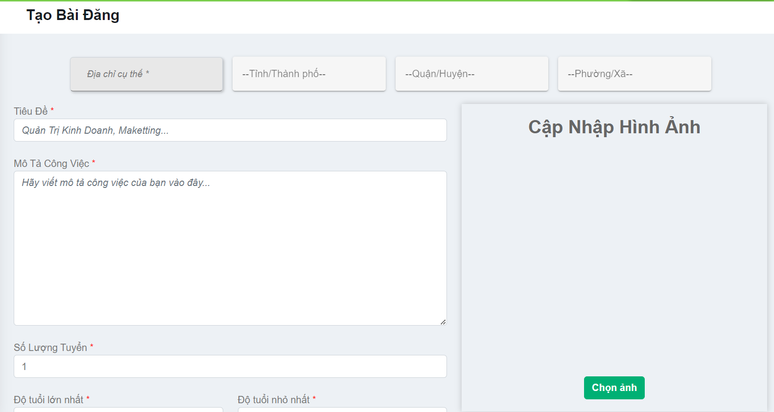
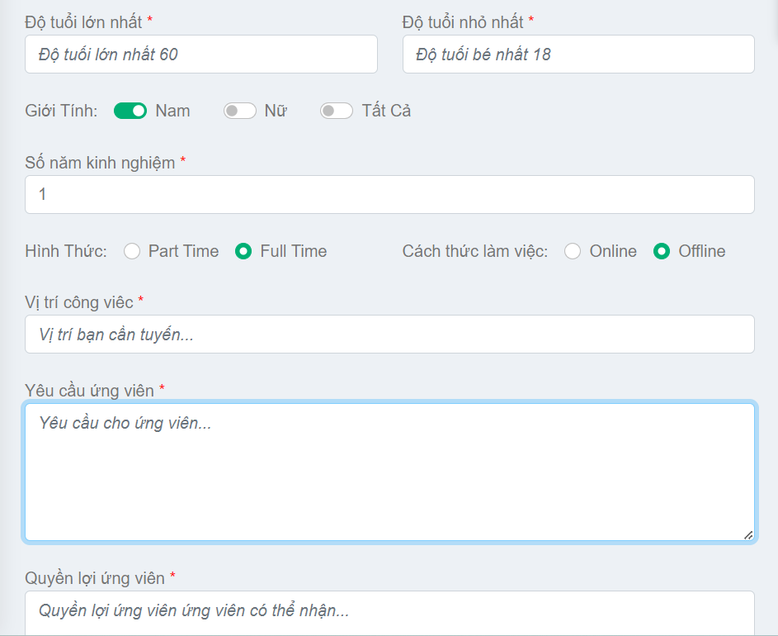
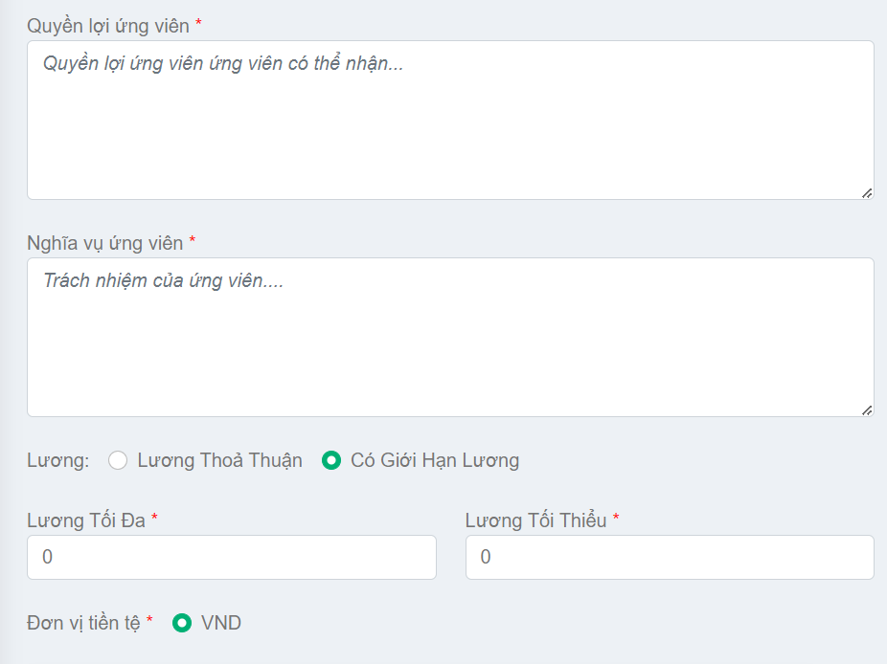
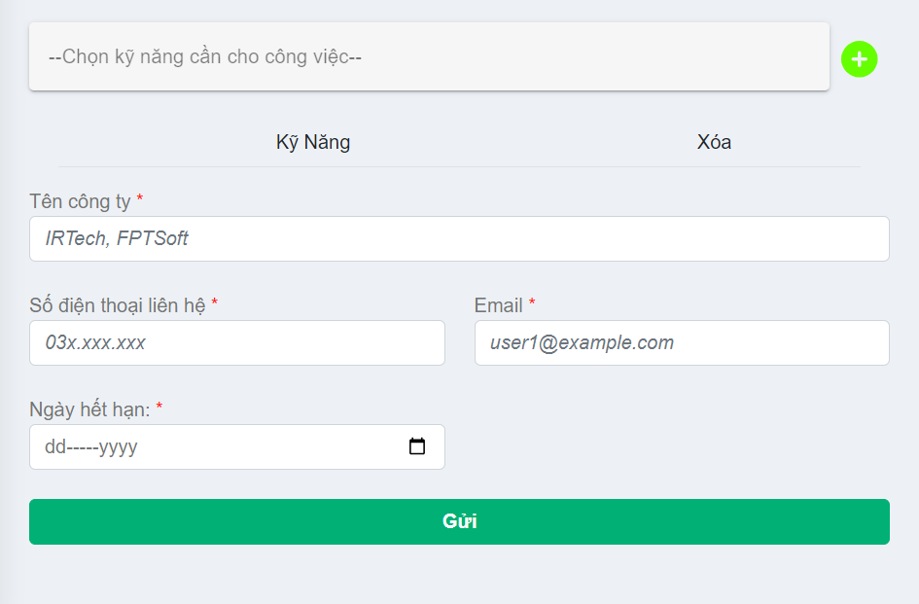
Posts and Telecommunications Institute of Technology |  |  |  | Thiết kế |  |  | Tài liệu phát triển |  |  |  | Tên hệ thống |  | Website tìm kiếm việc làm |  |  |  | Người tạo | Huỳnh | Ngày tạo | 2023-10-01
 |  |  |  |  |  |  |  |  |  |  |  |  |  |  |  |  | Người cập nhật |  | Ngày cập nhật
 |  |  |  |  |  |  |  |  |  |  | Màn hình (ID) |  | create_post |  | Màn hình (Tên) |  | Tạo bài đăng

 | 7. Giao diện

 |  |  |  |  |  | *Hình giao diện chính
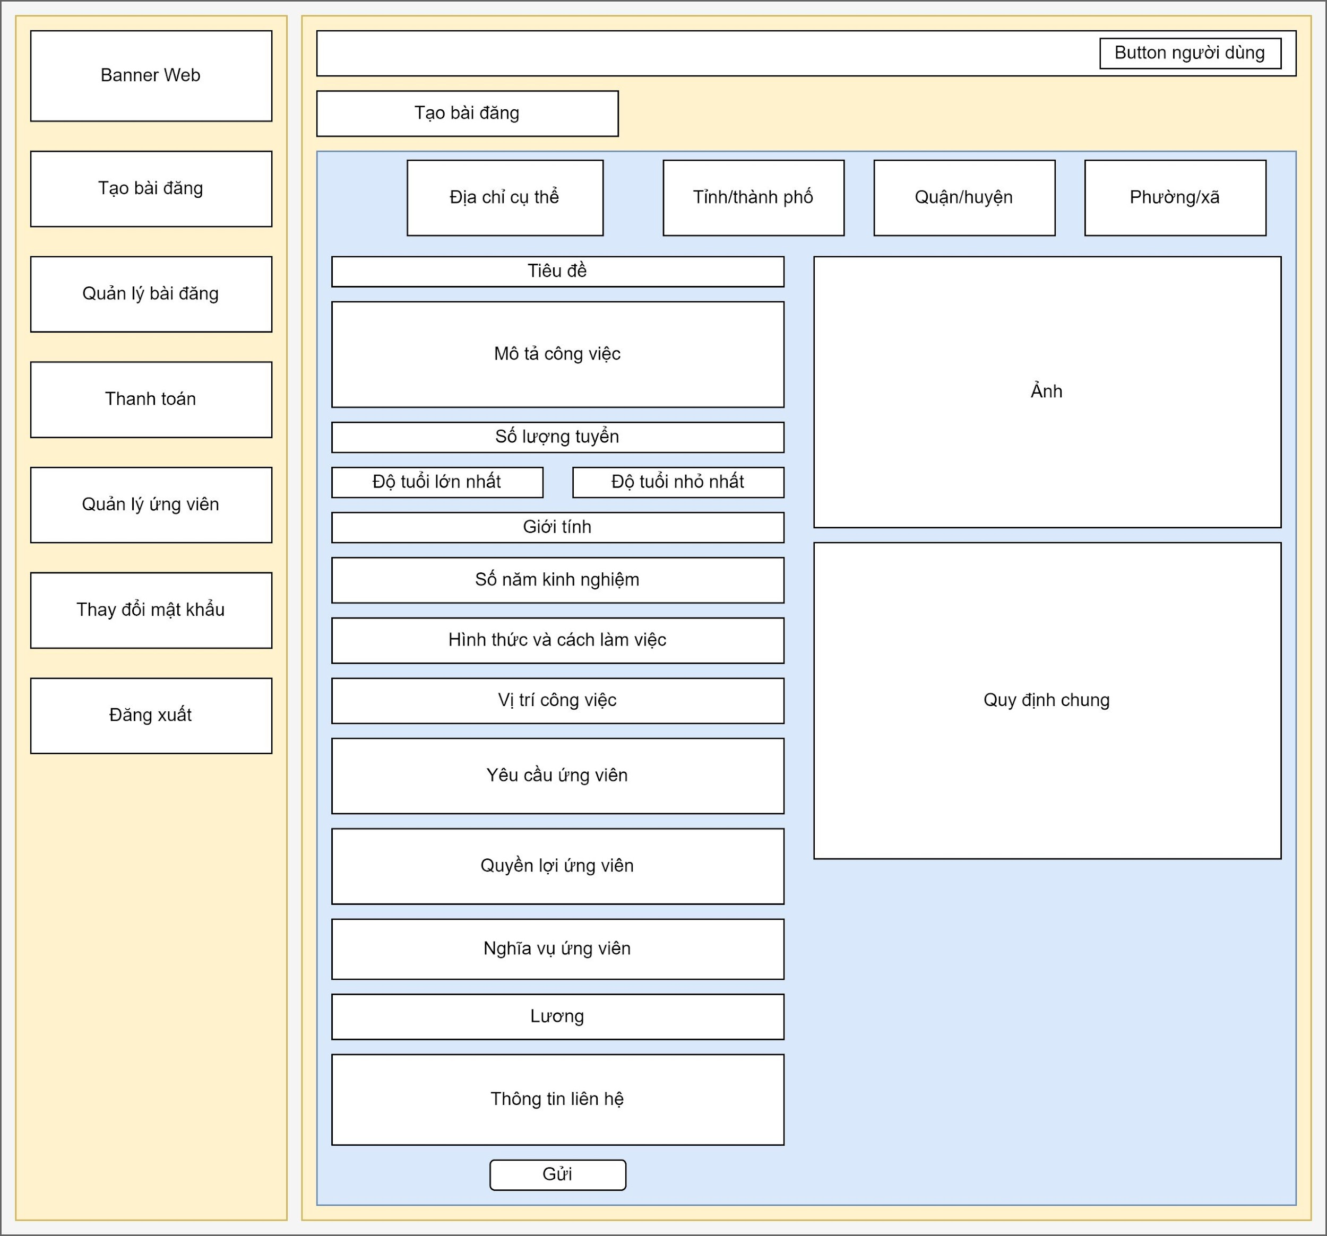

Chọn lần lượt tỉnh, huyện, xã

Chọn ảnh bài đăng

Nhập mô tả

Nhập các tiêu chí theo format bài đăng

Posts and Telecommunications Institute of Technology |  |  |  | Thiết kế |  |  | Tài liệu phát triển |  |  |  | Tên hệ thống |  | Website tìm kiếm việc làm |  |  |  | Người tạo | Huỳnh | Ngày tạo | 2023-10-01
 |  |  |  |  |  |  |  |  |  |  |  |  |  |  |  |  | Người cập nhật |  | Ngày cập nhật
 |  |  |  |  |  |  |  |  |  |  | Màn hình (ID) |  | create_post |  | Màn hình (Tên) |  | Tạo bài đăng

 | 8. Danh sách hạng mục

 |  | [Vùng hiển thị cố định]
 |  | STT | Tên hạng mục |  | Tag |  |  |  | Nội dung hiển thị |  |  |  |  |  | Ý nghĩa
 |  | 1 | Tiêu đềtrang |  | h4 |  |  |  | Tạo bài đăng |  |  |  |  |  | Tiêu đềtrang
 |  | 2 | Tiêu đề |  | label |  |  |  | Tiêu đề |  |  |  |  |  | Mô tả nội chung cho người dùng nhập
 |  | 3 | Mô tả công việc |  | label |  |  |  | Mô tả công việc |  |  |  |  |  | Mô tả nội chung cho người dùng nhập
 |  | 4 | Số lượng tuyển |  | label |  |  |  | Số lượng tuyển |  |  |  |  |  | Mô tả nội chung cho người dùng nhập
 |  | 5 | Độtuổi lớn nhất |  | label |  |  |  | Độtuổi lớn nhất |  |  |  |  |  | Mô tả nội chung cho người dùng nhập
 |  | 6 | Độtuổi nhỏ nhất |  | label |  |  |  | Độtuổi nhỏ nhất |  |  |  |  |  | Mô tả nội chung cho người dùng nhập
 |  | 7 | Giới tính |  | label |  |  |  | Giới tính |  |  |  |  |  | Mô tả nội chung cho người dùng nhập
 |  | 8 | Số năm kinh nghiệm |  | label |  |  |  | Số năm kinh nghiệm |  |  |  |  |  | Mô tả nội chung cho người dùng nhập
 |  | 9 | Hình thức |  | label |  |  |  | Hình thức |  |  |  |  |  | Mô tả nội chung cho người dùng nhập
 |  | 10 | Cách thức làm việc |  | label |  |  |  | Cách thức làm việc |  |  |  |  |  | Mô tả nội chung cho người dùng nhập
 |  | 11 | Vị trí công việc |  | label |  |  |  | Vị trí công việc |  |  |  |  |  | Mô tả nội chung cho người dùng nhập
 |  | 12 | Yêu cầu ứngviên |  | label |  |  |  | Yêu cầu ứngviên |  |  |  |  |  | Mô tả nội chung cho người dùng nhập
 |  | 13 | Quyền lợi ứngviên |  | label |  |  |  | Quyền lợi ứngviên |  |  |  |  |  | Mô tả nội chung cho người dùng nhập
 |  | 14 | Nghĩa vụ ứngviên |  | label |  |  |  | Nghĩa vụ ứngviên |  |  |  |  |  | Mô tả nội chung cho người dùng nhập
 |  | 15 | Lương |  | label |  |  |  | Lurong |  |  |  |  |  | Mô tả nội chung cho người dùng nhập
 |  | 16 | Lương tối đa |  | label |  |  |  | Lương tôi đa |  |  |  |  |  | Mô tả nội chung cho người dùng nhập
 |  | 17 | Lương tối thiểu |  | label |  |  |  | Lương tối thiểu |  |  |  |  |  | Mô tả nội chung cho người dùng nhập
 |  | 18 | Đơnvị tiền tệ |  | label |  |  |  | Đơnvị tiền tế |  |  |  |  |  | Mô tả nội chung cho người dùng nhập
 |  | 19 | Tên công ti |  | label |  |  |  | Tên công ti |  |  |  |  |  | Mô tả nội chung cho người dùng nhập
 |  | 20 | Số điệnthoại liên hệ |  | label |  |  |  | Số điệnthoại liên hệ |  |  |  |  |  | Mô tả nội chung cho người dùng nhập
 |  | 21 | Email |  | label |  |  |  | Email |  |  |  |  |  | Mô tả nội chung cho người dùng nhập
 |  | 22 | Ngày hết hạn |  | label |  |  |  | Ngày hết hạn |  |  |  |  |  | Mô tả nội chung cho người dùng nhập
 |  | 23 | Quy địnhchung |  | h2 |  |  |  | Quy địnhchung |  |  |  |  |  | Thông báo quy địnhcho người dùng

 |  | [Vùng nhập]
 |  | № | Tên hạng mục | Loại dữ liệu | Độ dài |  |  | Bắt buộc |  | I/O |  | Tag |  | Format |  | Ghi chú
 |  | 1 | Địachỉ cụ thể | Chuỗi chữ | 500 |  |  | Y |  | In /Out |  | input
 |  | 2 | Tiêu đề | Chuỗi chữ | 100 |  |  | Y |  | In /Out |  | input
 |  | 3 | Mô tả công việc | Chuỗi chữ | 500 |  |  | Y |  | In /Out |  | textarea
 |  | 4 | Số lượng tuyển | Chuỗi số |  |  |  | Y |  | In /Out |  | input
 |  | 5 | Độtuổi lớn nhất | Chuỗi số |  |  |  | Y |  | In /Out |  | input
 |  | 6 | Độtuổi nhỏ nhất | Chuỗi số |  |  |  | Y |  | In /Out |  | input
 |  | 7 | Số năm kinh nghiệm | Chuỗi số |  |  |  | Y |  | In /Out |  | input
 |  | 8 | Vị trí công việc | Chuỗi chữ |  |  |  |  |  | In /Out |  | input
 |  | 9 | Yêu cầu ứngviên | Chuỗi chữ | 500 |  |  |  |  | In /Out |  | textarea
 |  | 10 | Quyền lợi ứngviên | Chuỗi chữ | 500 |  |  |  |  | In /Out |  | textarea
 |  | 11 | Nghĩa vụ ứngviên | Chuỗi chữ | 500 |  |  | Y |  | In /Out |  | textarea
 |  | 12 | Lương tối đa | Chuỗi số |  |  |  | Y |  | In /Out |  | input
 |  | 13 | Lương tối thiểu | Chuỗi số |  |  |  | Y |  | In /Out |  | input
 |  | 14 | Tên công ti | Chuỗi chữ | 100 |  |  | Y |  | In /Out |  | input
 |  | 15 | Số điệnthoại liên hệ | Chuỗi số | 10 |  |  | Y |  | In /Out |  | input
 |  | 16 | Email | Chuỗi kí tự |  |  |  | Y |  | In /Out |  | input |  | user1@example.com

 |  | [Vùng nút]
 |  | № | Tên hạng mục |  | Tag |  |  |  |  |  |  | Ghi chú
 |  | 1 | Chọn tỉnh |  | v -autocomplete
 |  | 2 | Chọn huyện |  | v -autocomplete
 |  | 3 | Chọn xã |  | v -autocomplete
 |  | 4 | Chọn giới tỉnh |  | input
 |  | 5 | Chọn hình thức làm việc |  | input
 |  | 6 | Chọn cách thức làm việc |  | input
 |  | 7 | Chọn thỏa thuận lương |  | input
 |  | 8 | Thêm kĩ năng |  | v -autocomplete
 |  | 9 | Chọn ảnh |  | input
 |  | 10 | Gửi bài |  | button
 |  | 11 | Chuyển trang quản lý bài đăng |  | span
 |  | 12 | Chuyển trang thanh toán |  | span
 |  | 13 | Chuyển trang quản lý ứngviên |  | span
 |  | 14 | Chuyển trang đổimật khẩu |  | span
 |  | 15 | Đăngxuất |  | span

Posts and Telecommunications Institute of Technology |  |  |  | Thiết kế |  |  | Tài liệu phát triển |  |  |  | Tên hệ thống |  | Website tìm kiếm việc làm |  |  |  | Người tạo | Huỳnh | Ngày tạo | 2023-10-01
 |  |  |  |  |  |  |  |  |  |  |  |  |  |  |  |  | Người cập nhật |  | Ngày cập nhật
 |  |  |  |  |  |  |  |  |  |  | Màn hình (ID) |  | create_post |  | Màn hình (Tên) |  | Tạo bài đăng

 | 9. Khái quát chức năng
 | (1) Hiển thị ban đầu
 |  | - Hiển thị màn hình ở trại thái ban đấu
 | (2) Nhập thông tin
 |  | - Nhập thông tin vào vùng nhập theo nội dung mô tả
 |  | - Chọn thông tin địa chỉ, kĩ năng, chọn ngày hết hạn
 |  | - Chọn ảnh
 | (3) Chuyển trang
 |  | - Chuyển sang các trang khác theo mục hiển thị
 | (4) Gửi bài đăng
 |  | - Nhấn vào button gửi
 |  | - Nếu có lỗi thông báo tại màn hình này
 |  | - Thành công thì hiển thị thông báo

Posts and Telecommunications Institute of Technology |  |  |  | Thiết kế |  |  | Tài liệu phát triển |  |  |  | Tên hệ thống |  | Website tìm kiếm việc làm |  |  |  | Người tạo | Huỳnh | Ngày tạo | 2023-10-01
 |  |  |  |  |  |  |  |  |  |  |  |  |  |  |  |  | Người cập nhật |  | Ngày cập nhật
 |  |  |  |  |  |  |  |  |  |  | Màn hình (ID) |  | create_post |  | Màn hình (Tên) |  | Tạo bài đăng

 | 10. Xử lý chi tiết
 |  | (1) Hiển thị ban đầu
 |  |  | Xem chi tiết
 |  | (2) Nhập thông tin
 |  |  | Xem chi tiết
 |  | (3) Chuyển trang
 |  |  | Xem chi tiết
 |  | (4) Gửi bài đăng
 |  |  | Xem chi tiết

Xử lý 10.2
Posts and Telecommunications Institute of Technology |  |  |  | Thiết kế |  |  | Tài liệu phát triển |  | Tên hệ thống | Website tìm kiếm việc làm |  |  |  | Người tạo | Huỳnh | Ngày tạo | 2023-10-01
 |  |  |  |  |  |  |  |  |  |  |  |  |  | Người cập nhật |  | Ngày cập nhật
 |  |  |  |  |  |  |  |  | Màn hình (ID) | create_post |  |  | Màn hình (Tên) | Tạo bài đăng

 | 10. Xử lý chi tiết

 |  | [Vùng nhập]
 |  | № | Tên hạng mục |  |  | Kiểm lỗi |  |  |  |  | Ghi chú
 |  | 1 | Địachỉ cụ thể |  |  | Không để trống, nhập trên 3 kí tự
 |  | 2 | Tiêu đề |  |  | Không để trống, nhập trên 3 kí tự
 |  | 3 | Mô tả công việc |  |  | Không để trống, nhập trên 3 kí tự
 |  | 4 | Số lượng tuyển |  |  | Không để trống, nhập kiểu số
 |  | 5 | Độtuổi lớn nhất |  |  | Không để trống, nhập từ 18 đến 60 , lớn hơn tuổi nhỏ nhất
 |  | 6 | Độtuổi nhỏ nhất |  |  | Không để trống, nhập từ 18 đến 60 , bé hơn tuổi lớn nhất
 |  | 7 | Số năm kinh nghiệm |  |  | Không để trống, nhập kiểu số
 |  | 8 | Vị trí công việc |  |  | Không để trống, nhập trên 3 kí tự
 |  | 9 | Yêu cầu ứngviên |  |  | Không để trống, nhập trên 3 kí tự
 |  | 10 | Quyền lợi ứngviên |  |  | Không để trống, nhập trên 3 kí tự
 |  | 11 | Nghĩa vụ ứngviên |  |  | Không để trống, nhập trên 3 kí tự
 |  | 12 | Lương tối đa |  |  | Không để trống, nhập kiểu số
 |  | 13 | Lương tối thiểu |  |  | Không để trống, nhập kiểu số
 |  | 14 | Tên công ti |  |  | Không để trống, nhập trên 3 kí tự
 |  | 15 | Số điệnthoại liên hệ |  |  | Không để trống, nhập kiểu số, đúng định dạng |  |  |  |  | 10 số bắt đầu bằng 03, 05, 07, 08, 09
 |  | 16 | Email |  |  | Không để trống, nhập đúng định dạng |  |  |  |  | user1@example.com

 |  | Chọn giới tính

 |  |  |  |  | Giao diện minh hoạ

 |  | Chọn địa chỉ
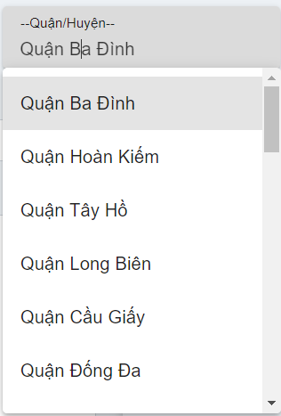
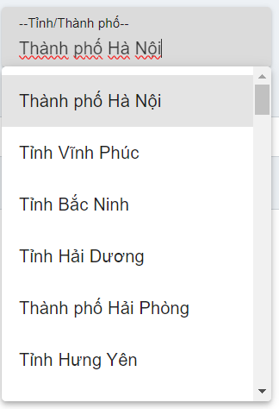
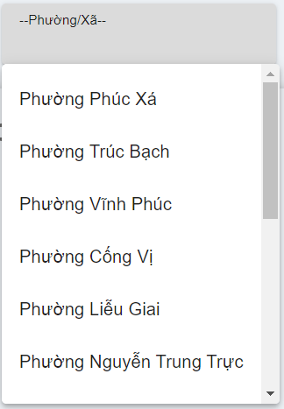

 |  | - Nhập vào tên công ti hoặc kỹ năng hoặc vị trí ứng tuyển hoặc nội dung muốn tìm kiếm
 |  | - Có thể chọn địa chỉ hoặc không
 |  | - Bấm nút tìm kiếm.
 |  | - Hệ thống sẽ tìm kiếm những bài viết có nội dung tìm kiếm để hiển thị.

 |  | Chọn hình thức làm việc, cách thức làm việc

 |  | Chọn kĩ năng
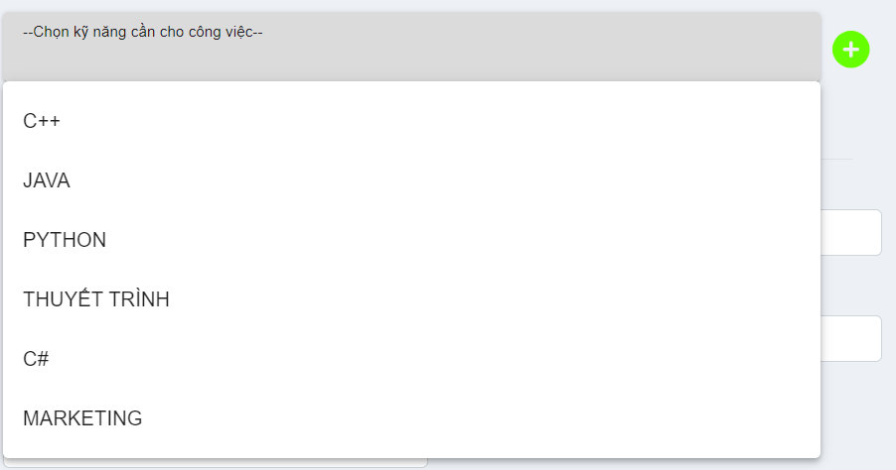

 |  |  |  |  |  |  |  |  |  |  |  | Hiển thị những kĩ năng của hệ thống cho người dùng chọn
 |  |  |  |  |  |  |  |  |  |  |  | Người dùng có thể nhập kĩ năng của mình

 |  | Chọn ảnh

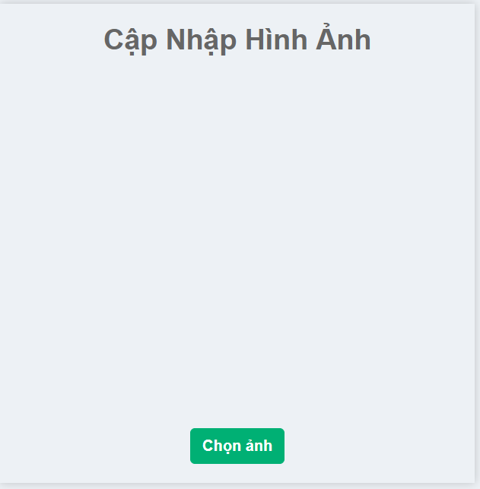
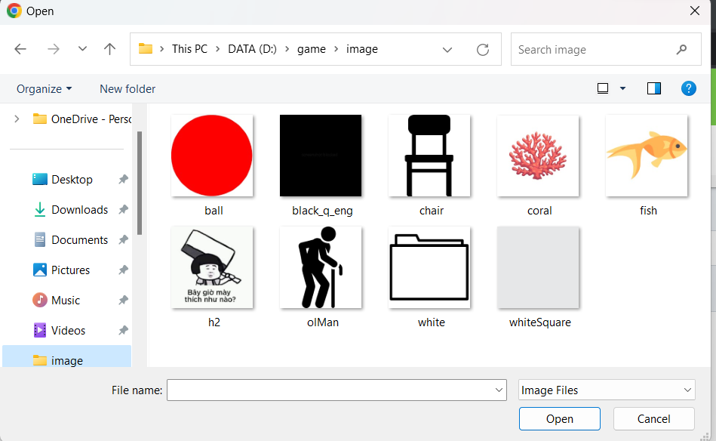

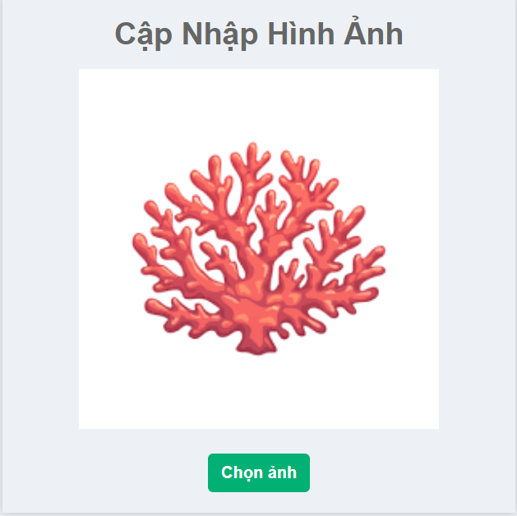

 |  |  |  |  |  |  |  | Nhấn chọn ảnh, sau đó hệ thống sẽ hiển thị hình nahr trong mấy để cho người dùng chọn.
 |  |  |  |  |  |  |  | Sau đó hiển thị lại hình ảnh đã chọn

Xử lý 10.3
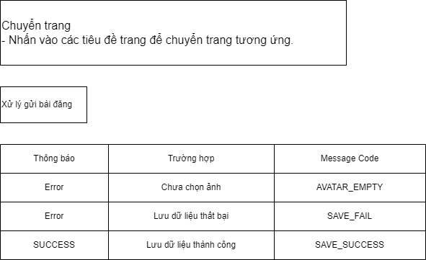
Posts and Telecommunications Institute of Technology |  | Thiết kế | Tài liệu phát triển |  | Tên hệ thống | Website tìm kiếm việc làm |  | Người tạo | Huỳnh | Ngày tạo | 2023-10-01
 |  |  |  |  |  |  |  | Người cập nhật |  | Ngày cập nhật
 |  |  |  |  | Màn hình (ID) | create_post | Màn hình (Tên) | Tạo bài đăng

 | 10. Xử lý chi tiết

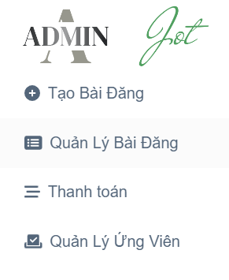

 |  |  |  | Chọn các mục để chuyển sang trang mong muốn

